page 1
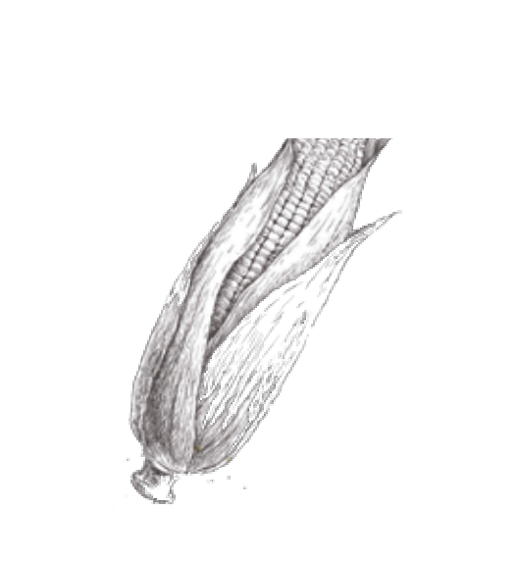
E N T R A D A S | S O PA S Y C R E M A S

Ceviche de Pescado o mixto Pesca del día, marinada en jugo de limón y especias, con cebollas, siguiendo nuestra clásica receta. Ceviche Caliente al Panko Pesca del día empanizada con panko, bañados en leche de tigre al ají amarillo y acompañados de cebolla en pluma, camotitos glaseados y granos de choclo. Pulpo a la Parrilla Tiernos tentáculos de pulpo a la parrilla sobre una cama de papas, tomates cherry macerados con alcaparras, coronado con berros frescos. Tataki de Atún Frescas láminas de atún sobre palta y pepino japonés, bañadas con salsa tataki y ajonjolí negro. Tiradito de Ají Amarillo Laminas de pescado fresco bañadas en salsa de ají amarillo, acompañadas con choclo y canchita chulpi. E N S A L A D A S Ensalada César Frescas hojas de lechuga romana, queso parmesano rallado y croutons, con aliño césar de anchoas. Opcional: langostinos ﬂambeados o ﬁlete de pechuga de pollo a la parrilla. Ensalada Thai Verduras cortadas en juliana con tiritas de wantan frito y aderezo dulce de mandarina; acompañado de deditos de pollo arrebozados en quinua. Ensalada de Peras y Queso Brie al Panko Hojas de arúgula con peras y naranjas caramelizadas coronadas con queso brie al panko. Ensalada Griega de Quinua y Palta Ensalada de quinua con palta, aceituna negra, lechuga romana, queso feta y tomate. |  | S/64 S/48 S/58 S/62 S/32 S/8 S/36 S/38 S/36 |  | Crema de choclo con champiñones al ajillo Deliciosa crema de choclo acompañada con champiñones ahumados a fuego fuerte. Minestrone a la Criolla Tradicional sopa italiana cocinado lentamente con carne de res y las más frescas verduras y tubérculos orgánicos Crema de Zanahoria y Curry Deliciosa crema a base de cebolla blanca, zanahoria y curry; acompañada de crujientes croutons de pan campesino. PA S T A S Y A R R O C E S Penne a la Vodka Penne al dente en salsa de crema de leche, vodka y ají amarillo; acompañado de salmón ahumado y caviar negro. Rissoni de Hongos Rissoni al dente en cremosa salsa de champiñones y funghi. Fussili tricolor con salsa de verduras conﬁtadas Pasta corta en salsa de tomates, berenjenas, zapallito y tomates conﬁtados. Arroz con Mariscos Espectacular arroz meloso a base de ajíes braseados y los más frescos mariscos. Chaufa Amazónico Arroz salteado al wok, cerdo ahumado, chorizo regional, salsa de cocona y plátano verde crujiente. P E S C A D O S Y M A R I S C O S Corvina en costra de Quinua con quinua orgánica deshidratada a baja temperatura, un puré de camote con especies y sal de maras. ei a la plancha con arroz frito, tortilla laqueada en salsa de crocantes, langostinos, praliné de nueces y nabo encurtido. |  | S/38 S/42 S/36 S/68 S/65

S/60
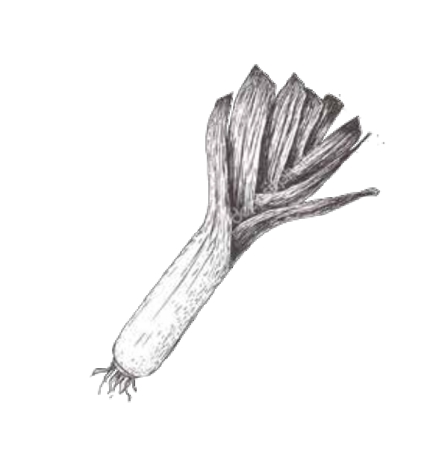
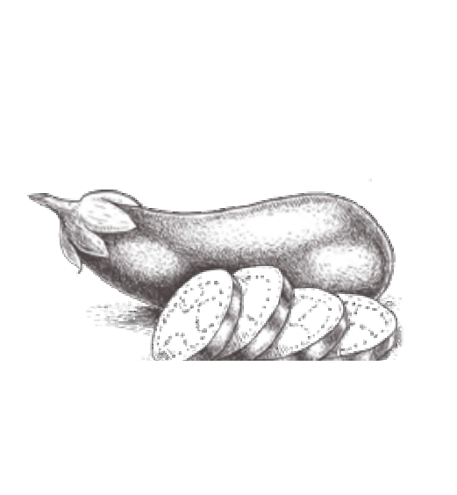
A V E S Y C A R N E S
Lomo Saltado con Arroz con choclo Suaves trozos de lomo con cebolla, tomate, salteados al mejor estilo peruano y acompañado con papitas andinas. Seco de Asado de tira Asado de tira cocinado lentamente en pasta de culantro, ají amarillo y chicha de jora. Acompañado de yucas sancochadas y arroz blanco. |  |  | S/63 S/62

Entraña a la Pimienta Negra y crocantes Papitas Tumbay Entraña en cremosa salsa de pimienta negra y cognac; acompañada de deliciosas papitas doradas con cáscara. Milanesa en Salsa de Tomate y Papas Fritas Pechuga de pollo al panko bañada en salsa pomodoro, tomates conﬁtados mozzarella gratinada; servida con papas amarillas fritas. P O S T R E S Copitas de chocolate rellenas de mousse de lúcuma Cremoso mousse de lúcuma servido sobre tacita de chocolate bitter. Panna cotta Servido en una base crocante, coulis de citricios y praliné de almendras. Merengado de frutos rojos Mix de frutos del bosque con trozos de merengue, dulce de leche y crema batida. Brownie en sartén de ﬁerro con helado de vainilla Delicioso brownie de chocolate en sartén de ﬁerro servido con helado de vainilla y fudge de chocolate. Manjarblanco de Chirimoya Sabroso manjarblanco cocinado lentamente, combinado con pulpa de chirimoya y merengue en trozos. Chocolate al 70% Chocolate en su forma primaria trabajado en diferentes texturas. |  | S/95 S/58 S/23 S/23 S/23 S/21 S/23 S/30 |  |  | ¿Cómo hacer para que la experiencia gastronómica en Pampa sea inolvidable? ¿Qué hacer para que esa persona que probó por primera vez un plato de la nueva carta de Pampa vuelva siempre? ¿Cómo encantar a diario a los paladares más exigentes? Los experimentados chefs Frances Crousillat y Luis Vegas se plantearon estas y otras interrogantes al momento de elaborar la carta. El resultado de esta investigación de sabores y aromas fue una serie de exquisitas preparaciones, únicas y contemporáneas, que a su vez recogen los insumos gastronómicos más poderosos del Perú. Frances y Luis, quienes se conocieron hace 18 años en las aulas de una escuela de cocina, han elaborado estos platos con los mejores ingredientes de nuestra costa, sierra y selva. Esta carta, además, ha sido creada con el ﬁn de comprometernos con la gastronomía sostenible en nuestro país: respetamos la biodiversidad y los periodos de veda. Por último –pero no por eso menos importante- en nombre de Pampa, queremos decirles que estas recetas han sido elaboradas con pasión, dedicación y sobre todo con mucho amor. En un comensal satisfecho, el chef renace.

